Clientes
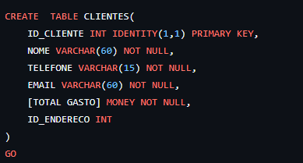
ID_CLIENTE | NOME | TELEFONE | EMAIL | GASTO TOTAL | ID_ENDERECO
1 | Lorena Morais | 279982117 | MoraisLorena@outolook | R$ 1,250.00

Endereço
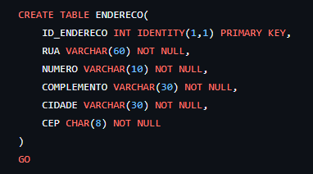
ID_ENDERECO | RUA | NUMERO | COMPLEMENTO | CIDADE | CEP
1 | Avenida Nossa Senhora dos Navegantes | 500 | SALA 203 | Vitória | 29050-335
2 | Rua José Alexandre Buaiz | 150 | Apto 1201 | Vitória | 29050-545
3 | Avenida Desembargador Santos Neves | 1250 | Cobertura | Vitória | 29060-235
4 | Rua da lama | 85 | Casa | Vitória | 29075-460
5 | Avenida Jerônimo monteiro | 450 | Loja 2 | Vitória | 29075-460
6 | Rua das Palmeiras | 110 | Apto 401 | Vitória | 29010-000
7 | Avenida Saturnino Rangel Mauro | 950 | SALA 810 | Vitória | 29060-820
8 | Rua Celso Calmon | 675 | Apto 402 | Vila velha | 29100-490
9 | Rua Mário Ramos | 302 | apto 302 | Serra | 29177-190
10 | Avenida Champagnat | 1200 | Casa 1 | Vitória | 29070-220

